List1
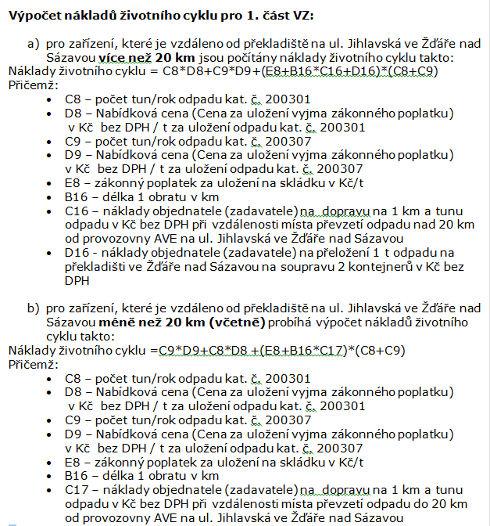
Náklady životního cyklu 1. část VZ Skládkování odpadů

Nabídková cena

kat. č. odpadu | počet tun/rok | Nabídková cena Cena za uložení vyjma zákonného poplatku Kč bez DPH / t | zákonný poplatek za ukládání odpadu na skládku
200301 | 2,600 |  | 500
200307 | 1,000

Uvedené množství odpadu je pouze orientační, vychází z množství tohoto odpadu za r. 2020 a aktuálních legislativních podmínek pro nakládání s odpady a skutečné množství může být v době plnění zakázky odlišné.

Dopravní a manipulační náklady

délka 1 obratu v km | náklady objednatele na 1 km a tunu odpadu v Kč bez DPH | náklady objednatele na přeložení 1 t odpadu na překladišti ve Žďáře nad Sázavou na soupravu 2 kontejnerů Kč bez DPH
 | 2.85 | 63.00 | při vzdálenosti místa převzetí odpadu nad 20 km od provozovny AVE na ul. Jihlavská ve Žďáře nad Sázavou
 | 6.70 | 0.00 | při vzdálenosti místa převzetí odpadu do 20 km včetně od provozovny AVE na ul. Jihlavská ve Žďáře nad Sázavou

Účastník (poskytovatel služby) je povinen vyplnit žlutá políčka jednotlivých položek přičemž: - do polí tabulky Nabídková cena doplní cenu bez DPH za uložení 1 t odpadu kat. č. 200301 a obdobně i nabídkovou cenu bez DPH za uložení 1 t odpadu kat. č. 200307 (doplňované ceny nezahrnují zákonný poplatek a budou uvedeny v návrhu smlouvy) - do pole tabulky Dopravní a manipulační náklady uvede ujetou vzdálenost za celý obrat tj. jízda ze zařízení objednatele k poskytovateli služby (účastníkovi) a zpět. Objednatel (zadavatel) zajistí dopravu odpadu do zařízení účastníka (poskytovatele služby) k převzetí odpadu. Dělku obratu účastník (poskytovatel služby) stanoví podle vzdálenosti mezi překladištěm spol. AVE na ul Jihlavská ve Žďáře nad Sázavou a místem převzetí odpadu, a to po komunikacích umožňujících pohyb nákladních vozidel a při vzdálenosti k zařízení větší než 20 km umožňujících pohyb souprav se 2 kontejnery (ABROLL).

Náklady životního cyklu část 1 |  | 2,026,800 | při vzdálenosti nad 20 km | ponechat pouze řádek s výpočtem podle dpovídající vzdálenosti zařízení, druhý vymazat. Tuto poznámu vymazat
Náklady životního cyklu část 1 |  | 1,800,000 | při vzdálenosti do 20 km
 |  | počítá se automaticky

